Jadalnia
Posiłek w szkole i w domu, moduł III - JADALNIA |  |  |  |  |  | KALKULACJA DO WNIOSKU, STRONA 6, PUNKT 7

Indeks | Kategoria | Nazwa | Opis | Opis szczegółowy/Wymiar | Zdjęcie | Ilość sztuk | Cena katalogowa brutto | Wartość | wnioskowana kwota wsparcia finasowego (w zł) - 80% | wkład własny finansowy (w zł)- 20%
SE1860 | Krzesła | Krzesło Gaweł rozm.3 | Stelaż w rozmiarach 2,3,4 wykonany z rury fi22mm, w rozmiarach 5 i 6 z rury fi 25mm, malowany proszkowo |  | 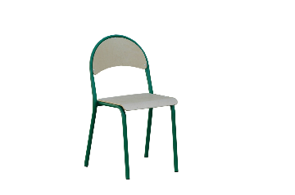 |  | 79.00 zł | - zł | - zł | - zł
SE1861 | Krzesła | Krzesło Gaweł rozm.4 |  |  |  |  | 79.00 zł | - zł | - zł | - zł
SE3500 | Krzesła | Krzesło Gaweł rozm.5 |  |  |  |  | 85.00 zł | - zł | - zł | - zł
SE3501 | Krzesła | Krzesło Gaweł rozm.6 |  |  |  |  | 85.00 zł | - zł | - zł | - zł
717965 | Krzesła | Krzesło Luna rozm.3 | Stelaż wykonany z rury owlanej 30x15mm, malowany proszkowo. Krzesło posiada duże oparcie, które daje dodatkowy komfort siedzenia. W oparciu wygodny uchwyt do przenoszenia krzesła. |  |  |  | 99.00 zł | - zł | - zł | - zł
717966 | Krzesła | Krzesło Luna rozm.4 |  |  |  |  | 99.00 zł | - zł | - zł | - zł
717967 | Krzesła | Krzesło Luna rozm.5 |  |  |  |  | 99.00 zł | - zł | - zł | - zł
717968 | Krzesła | Krzesło Luna rozm.6 |  |  |  |  | 99.00 zł | - zł | - zł | - zł
717969 | Krzesła | Krzesło Luna rozm.7 |  |  |  |  | 99.00 zł | - zł | - zł | - zł
710188 | Krzesła | Krzesło Bolek rozm.3 | Stelaż wykonany z rury fi 22, malowany proszkowo |  | 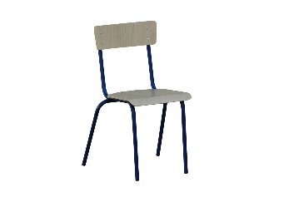 |  | 75.00 zł | - zł | - zł | - zł
717970 | Krzesła | Krzesło Bolek rozm.4 |  |  |  |  | 75.00 zł | - zł | - zł | - zł
717971 | Krzesła | Krzesło Bolek rozm.5 |  |  |  |  | 75.00 zł | - zł | - zł | - zł
717972 | Krzesła | Krzesło Bolek rozm.6 |  |  |  |  | 75.00 zł | - zł | - zł | - zł
717973 | Krzesła | Krzesło Bolek rozm.7 |  |  |  |  | 75.00 zł | - zł | - zł | - zł
SE1810 | Krzesła | Krzesło regulowane 2-4 | Stelaż wykonany z rury owalnej 38x20mm, malowany proszkowo |  |  |  | 120.00 zł | - zł | - zł | - zł
SE1811 | Krzesła | Krzesło regulowane 5-6 |  |  |  |  | 120.00 zł | - zł | - zł | - zł
SE1803 | Krzesła | Dobre krzesło 3 | Wykonane zgodnie z normą PN-EN 1729-1:2007. Siedzisko oraz oparcie wykonano z tworzywa sztucznego. Nogi krzesła z profilu metlaowego, fi22-25mm (w zalezności od rozmiaru). Zatyczki z tworzywa chronią podłogę przed zarysowaniem. |  |  |  | 109.00 zł | - zł | - zł | - zł
SE1804 | Krzesła | Dobre krzesło 4 |  |  |  |  | 119.00 zł | - zł | - zł | - zł
SE1805 | Krzesła | Dobre krzesło 5 |  |  |  |  | 129.00 zł | - zł | - zł | - zł
SE1806 | Krzesła | Dobre krzesło 6 |  |  |  |  | 139.00 zł | - zł | - zł | - zł
717974 | Stoły | Stół Ewa rozm.3 | Stelaż wykonany z rury metlaowej 30x30mm, poprzeczki 40x20mm. Posiada stopki ułatwiające wypoziomowanie stołu. Stoły dostpene również z blatem w kształcie trapezu i trójkąta. | 800x800 | 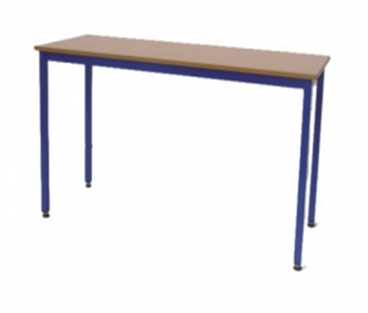 |  | 169.00 zł | - zł | - zł | - zł
717975 | Stoły | Stół Ewa rozm.4 |  |  |  |  | 169.00 zł | - zł | - zł | - zł
717976 | Stoły | Stół Ewa rozm.5 |  |  |  |  | 169.00 zł | - zł | - zł | - zł
717977 | Stoły | Stół Ewa rozm.6 |  |  |  |  | 169.00 zł | - zł | - zł | - zł
717978 | Stoły | Stół Ewa rozm.3 |  | 1200x800 |  |  | 209.00 zł | - zł | - zł | - zł
717979 | Stoły | Stół Ewa rozm.4 |  |  |  |  | 209.00 zł | - zł | - zł | - zł
717980 | Stoły | Stół Ewa rozm.5 |  |  |  |  | 209.00 zł | - zł | - zł | - zł
717981 | Stoły | Stół Ewa rozm.6 |  |  |  |  | 209.00 zł | - zł | - zł | - zł
717982 | Stoły | Stół Ewa rozm.3 |  | 1600x800 |  |  | 249.00 zł | - zł | - zł | - zł
717983 | Stoły | Stół Ewa rozm.4 |  |  |  |  | 249.00 zł | - zł | - zł | - zł
717984 | Stoły | Stół Ewa rozm.5 |  |  |  |  | 249.00 zł | - zł | - zł | - zł
717985 | Stoły | Stół Ewa rozm.6 |  |  |  |  | 249.00 zł | - zł | - zł | - zł
717986 | Stoły | Stół Ewa rozm.3 |  | 1800x800 |  |  | 269.00 zł | - zł | - zł | - zł
717987 | Stoły | Stół Ewa rozm.4 |  |  |  |  | 269.00 zł | - zł | - zł | - zł
717988 | Stoły | Stół Ewa rozm.5 |  |  |  |  | 269.00 zł | - zł | - zł | - zł
717989 | Stoły | Stół Ewa rozm.6 |  |  |  |  | 269.00 zł | - zł | - zł | - zł
717990 | Stoły | Stół Ewa rozm.3 |  | trapez |  |  | 249.00 zł | - zł | - zł | - zł
717991 | Stoły | Stół Ewa rozm.4 |  |  |  |  | 249.00 zł | - zł | - zł | - zł
717992 | Stoły | Stół Ewa rozm.5 |  |  |  |  | 249.00 zł | - zł | - zł | - zł
717993 | Stoły | Stół Ewa rozm.6 |  |  |  |  | 249.00 zł | - zł | - zł | - zł
717994 | Stoły | Stół Ewa rozm.3 |  | trójkąt |  |  | 209.00 zł | - zł | - zł | - zł
717995 | Stoły | Stół Ewa rozm.4 |  |  |  |  | 209.00 zł | - zł | - zł | - zł
717996 | Stoły | Stół Ewa rozm.5 |  |  |  |  | 209.00 zł | - zł | - zł | - zł
717997 | Stoły | Stół Ewa rozm.6 |  |  |  |  | 209.00 zł | - zł | - zł | - zł
717998 | Stoły | Stolik świetlicowy rozm.3 | Stelaż wykonany z rury metlaowej fi 32 i 40x20mm. | 700x700 | 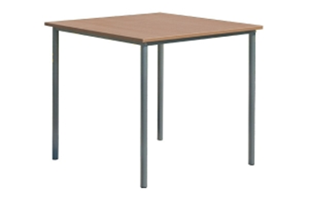 |  | 135.00 zł | - zł | - zł | - zł
717999 | Stoły | Stolik świetlicowy rozm.4 |  |  |  |  | 135.00 zł | - zł | - zł | - zł
718000 | Stoły | Stolik świetlicowy rozm.5 |  |  |  |  | 135.00 zł | - zł | - zł | - zł
718001 | Stoły | Stolik świetlicowy rozm.6 |  |  |  |  | 135.00 zł | - zł | - zł | - zł
SE3332 | Stoły | Stolik świetlicowy rozm.3 |  | 800x800 |  |  | 149.00 zł | - zł | - zł | - zł
SE3333 | Stoły | Stolik świetlicowy rozm.4 |  |  |  |  | 149.00 zł | - zł | - zł | - zł
SE3334 | Stoły | Stolik świetlicowy rozm.5 |  |  |  |  | 149.00 zł | - zł | - zł | - zł
SE3335 | Stoły | Stolik świetlicowy rozm.6 |  |  |  |  | 149.00 zł | - zł | - zł | - zł
718002 | Stoły | Stolik świetlicowy rozm.3 |  | 900x900 |  |  | 159.00 zł | - zł | - zł | - zł
718003 | Stoły | Stolik świetlicowy rozm.4 |  |  |  |  | 159.00 zł | - zł | - zł | - zł
718004 | Stoły | Stolik świetlicowy rozm.5 |  |  |  |  | 159.00 zł | - zł | - zł | - zł
718005 | Stoły | Stolik świetlicowy rozm.6 |  |  |  |  | 159.00 zł | - zł | - zł | - zł
718006 | Stoły | Stolik świetlicowy rozm.3 |  | 1200x800 |  |  | 199.00 zł | - zł | - zł | - zł
718007 | Stoły | Stolik świetlicowy rozm.4 |  |  |  |  | 199.00 zł | - zł | - zł | - zł
718008 | Stoły | Stolik świetlicowy rozm.5 |  |  |  |  | 199.00 zł | - zł | - zł | - zł
718009 | Stoły | Stolik świetlicowy rozm.6 |  |  |  |  | 199.00 zł | - zł | - zł | - zł
718028 | Dodatkowe wyposażenie | Czajnik elektryczny bezprzewodowy 1,8 l | * Obudowa oraz grzałka wykonane ze stali nierdzewnej * Uchwyt, pokrywka oraz podstawa z polipropylenu * Możliwość obrotu czajnika na podstawie o 360° * Grzałka umieszczona pod dnem zabezpieczona przed zakamienieniem, zwiększa żywotność czajnika * Lampka kontrolna informująca o włączeniu grzałki * Zewnętrzny wskaźnik poziomu wody w czajniku * Wewnętrzny wskaźnik maksymalnego poziomu wody * Automatyczne wyłączanie po zagotowaniu wody * Podwójna ochrona przed włączeniem na sucho * Przeznaczony wyłącznie do gotowania wody, gotowanie innych płynów może uszkodzić czajnik * | Pojemność (l): 1,8 / wymiary (mm): 221x163x(H)249 / moc (W): 1800 / napięcie (V): 230 | 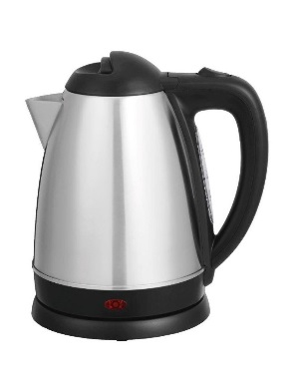 |  | 99.00 zł | - zł | - zł | - zł
718029 | Zastawa stołowa | Sztućce Nóż stołowy - kpl.6 | * – Polerowane maszynowo* – Lustrzane wykończenie* – Sprzedawane wyłącznie w zestawie | ilość szt. w opak.: 6 szt. | 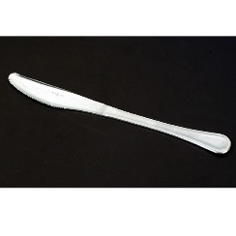 |  | 29.00 zł | - zł | - zł | - zł
718030 | Zastawa stołowa | Sztućce Widelec stołowy kpl.6 | * – Polerowane maszynowo* – Lustrzane wykończenie* – Sprzedawane wyłącznie w zestawie | ilość szt. w opak.: 6 szt. | 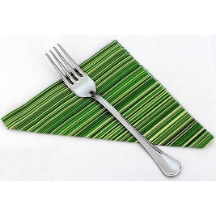 |  | 19.00 zł | - zł | - zł | - zł
718031 | Zastawa stołowa | Sztućce Łyżka stołowa kpl.6 | * – Polerowane maszynowo* – Lustrzane wykończenie* – Sprzedawane wyłącznie w zestawie | ilość szt. w opak.: 6 szt. / Długość (mm): 197 |  |  | 19.00 zł | - zł | - zł | - zł
718032 | Zastawa stołowa | Sztućce Łyżeczka do herbaty/kawy - kpl.12 | * – Polerowane maszynowo* – Lustrzane wykończenie* – Sprzedawane wyłącznie w zestawie | ilość szt. w opak.: 12 szt. / Długość (mm): 131 | 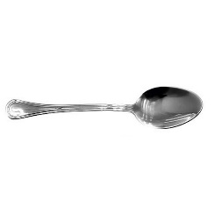 |  | 29.00 zł | - zł | - zł | - zł
718033 | Zastawa stołowa | Kubek ARCOROC OP.6 | * - wykonane z wysokiej jakości szkła sodowego* - odporne na obicia i szok termiczny* - nowoczesna technologia wykończenia krawędzi szkła* - sztaplowanie wybranych produktów pozwala na oszczędność miejsca* - sprzedawane tylko w opakowaniach zbiorczych* - można myć w zmywarkach* | ilość szt. w opak.: 6 / Pojemność (l): 0,25 | 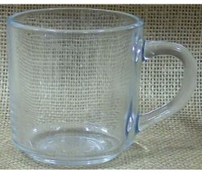 |  | 24.00 zł | - zł | - zł | - zł
718034 | Zastawa stołowa | Dzbanek ARCOROC 1300ml | * - Wykonany z wysokiej jakości szkła sodowego * - Odporny na obicia i szok termiczny * - Nowoczesna technologia wykończenia krawędzi szkła * - Można myć w zmywarkach * - Cena podana za szt. * | Pojemność (l): 1,3 | 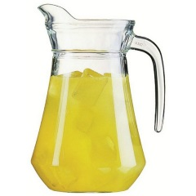 |  | 13.90 zł | - zł | - zł | - zł
718035 | Zastawa stołowa | Talerz płytki TRIANON śr.195 | * - Wykonany z trwałego materiału Opal opatentowanego przez Arc International- Trzykrotnie większa odporność na stłuczenia niż porcelany- Idealna powierzchnia nawet po 2000 myciach w wybranych zmywarkach gastronomicznych- Sztaplowanie wybranych produktów pozwala na oszczędność miejsca- Możliwość piętrowania- Można użytkować w kuchenkach mikrofalowych- Cena podana za szt. | wymiary (mm): śr.195x(H)16 |  |  | 6.90 zł | - zł | - zł | - zł
718036 | Zastawa stołowa | Talerz płytki TRIANON śr.245 | * - Wykonany z trwałego materiału Opal opatentowanego przez Arc International- Trzykrotnie większa odporność na stłuczenia niż porcelany- Idealna powierzchnia nawet po 2000 myciach w wybranych zmywarkach gastronomicznych- Sztaplowanie wybranych produktów pozwala na oszczędność miejsca- Możliwość piętrowania- Można użytkować w kuchenkach mikrofalowych- Cena podana za szt. | wymiary (mm): śr.245x(H)24 | 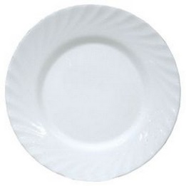 |  | 7.90 zł | - zł | - zł | - zł
718037 | Zastawa stołowa | Talerz głęboki TRIANON 225mm | * - wykonany z trwałego materiału Opal opatentowanego przez Arc International - trzykrotnie większa odporność na stłuczenia niż porcelany - idealna powierzchnia nawet po 2000 myciach w wybranych zmywarkach gastronomicznych - sztaplowanie wybranych produktów pozwala na oszczędność miejsca - możliwość piętrowania - można użytkować w kuchenkach mikrofalowych | ilość szt. w opak.: 6 / wymiary (mm): śr.255x(H)35 | 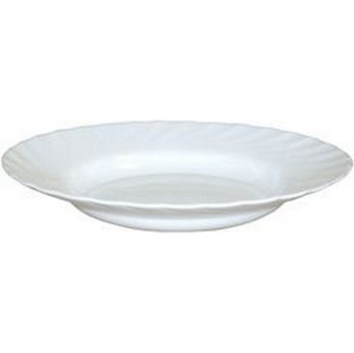 |  | 7.90 zł | - zł | - zł | - zł
718038 | Zastawa stołowa | Półmisek owalny TRIANON 290x214x(H)22 | * - Wykonany z trwałego materiału Opal opatentowanego przez Arc International- Trzykrotnie większa odporność na stłuczenia niż porcelany- Idealna powierzchnia nawet po 2000 myciach w wybranych zmywarkach gastronomicznych- Sztaplowanie wybranych produktów pozwala na oszczędność miejsca- Możliwość piętrowania- Można użytkować w kuchenkach mikrofalowych- Cena podana za szt. | wymiary (mm): 290x214x(H)22 | 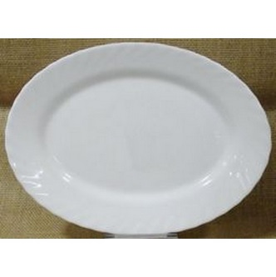 |  | 22.90 zł | - zł | - zł | - zł
718039 | Zastawa stołowa | Półmisek owalny TRIANON 350x240x(H)26 | * - Wykonany z trwałego materiału Opal opatentowanego przez Arc International- Trzykrotnie większa odporność na stłuczenia niż porcelany- Idealna powierzchnia nawet po 2000 myciach w wybranych zmywarkach gastronomicznych- Sztaplowanie wybranych produktów pozwala na oszczędność miejsca- Możliwość piętrowania- Można użytkować w kuchenkach mikrofalowych- Cena podana za szt. | wymiary (mm): 350x240x(H)26 | 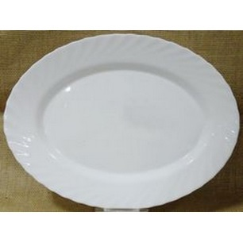 |  | 25.00 zł | - zł | - zł | - zł
718040 | Zastawa stołowa | Rawierka TRIANON 220mm | * - wykonany z trwałego materiału Opal opatentowanego przez Arc International - trzykrotnie większa odporność na stłuczenia niż porcelany - idealna powierzchnia nawet po 2000 myciach w wybranych zmywarkach gastronomicznych - sztaplowanie wybranych produktów pozwala na oszczędność miejsca - możliwość piętrowania - można użytkować w kuchenkach mikrofalowych- Cena podana za szt. | wymiary (mm): 220x140x(H)28 | 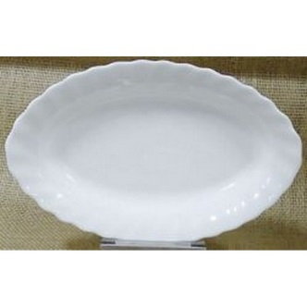 |  | 14.00 zł | - zł | - zł | - zł
718041 | Zastawa stołowa | Kubek TRIANON 120mm | * - wykonany z trwałego materiału Opal opatentowanego przez Arc International - trzykrotnie większa odporność na stłuczenia niż porcelany - idealna powierzchnia nawet po 2000 myciach w wybranych zmywarkach gastronomicznych - sztaplowanie wybranych produktów pozwala na oszczędność miejsca - możliwość piętrowania - można użytkować w kuchenkach mikrofalowych - Cena podana za szt. | Pojemność (l): 0,290 / wymiary (mm): śr.82x(H)90 | 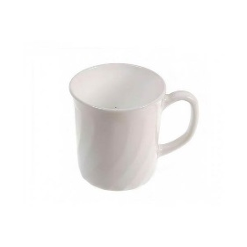 |  | 8.90 zł | - zł | - zł | - zł
718042 | Zastawa stołowa | Waza na zupę 2,7 | * - Wykonana ze stali nierdzewnej * - Pokrywa z wycięciem na chochlę * - Można myć w zmywarkach* | średnica (mm): 270 / wysokość (mm): 120 / Pojemność (l): 2,7 |  |  | 159.00 zł | - zł | - zł | - zł
718043 | Dodatkowe wyposażenie | Termos do kawy 1,5 l | * - Podwójne ścianki wykonane ze stali nierdzewnej * - Pokrywka z przyciskiem wykonana z polipropylenu * - Przycisk w kolorze czarnym ułatwiający rozróżnienie serwowanych napojów- Nie można myć w zmywarkach * |  | 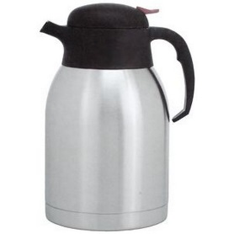 |  | 79.00 zł | - zł | - zł | - zł
718044 | Dodatkowe wyposażenie | Termos z pompką | * - Wykonany ze stali nierdzewnej * - Podwójne ścianki * - Z pompką wykonaną z polipropylenu - do łatwego nalewania napojów * - Nie można myć w zmywarkach * | Pojemność (l): 2,2 |  |  | 149.00 zł | - zł | - zł | - zł
718045 | Dodatkowe wyposażenie | Koszyk do pieczywa - owalny | * - Wykonany z wzmocnionego polirattanu- Można myć w zmywarkach |  |  |  | 18.00 zł | - zł | - zł | - zł
718065 | Stoły | Stół cateringowy 1830x740x(h)760 mm | * - Składany do formatu walizki, ułatwia transport i magazynowanie- Wykonany z polietylenu HD- Nogi wykonane ze stali węglowej- Do użytku wewnątrz i na zewnątrz pomieszczeń- Polietylen- Stal węglowa- Do użytku wewnątrz i na zewnątrz pomieszczeń | Długość (mm): 1830 / szerokość (mm): 740 / wysokość (mm): 740 | 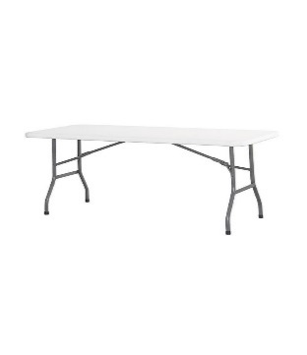 |  | 399.00 zł | - zł | - zł | - zł
718066 | Stoły | Stół cateringowy 1220x610x(h)740 | * - Wielofunkcyjne meble składane przeznaczone do użytku na zewnątrz i wewnątrz pomieszczeń* - Idealne na targi, konferencje, imprezy plenerowe, cateringowe, wypoczynek na świeżym powietrzu, wynajem itp.* - Blaty z polietylenu HDPE* - Konstrukcja wykonana z profili metalowych odpornych na korozję (stal węglowa)* - Łatwe magazynowanie i przenoszenie* - Łatwe w czyszczeniu i odporne na zabrudzenia* | Długość (mm): 1220 / szerokość (mm): 610 / wysokość (mm): 740 | 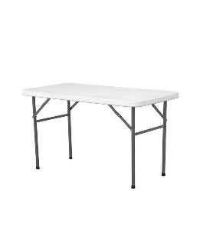 |  | 299.00 zł | - zł | - zł | - zł
718067 | Krzesła | Krzesło cateringowe - białe 540x440x(h)840 mm | * - Wielofunkcyjne meble składane przeznaczone do użytku na zewnątrz i wewnątrz pomieszczeń* - Idealne na targi, konferencje, imprezy plenerowe, cateringowe, wypoczynek na świeżym powietrzu, wynajem itp.* - Konstrukcja wykonana z profili metalowych odpornych na korozję (stal węglowa)* - Łatwe magazynowanie i przenoszenie* - Łatwe w czyszczeniu i odporne na zabrudzenia* | Długość (mm): 540 / szerokość (mm): 440 / wysokość (mm): 840 | 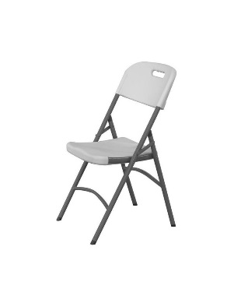 | 0 | 149.00 zł | - zł | - zł | - zł
718046 | Dodatkowe wyposażenie | Taca z polipropylenu | * - | wymiary (mm): 265x345 / kolor: szary | 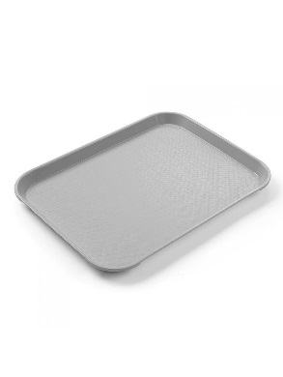 | 0 | 21.00 zł | - zł | - zł | - zł
718047 | Zastawa stołowa | Pojemnik na sztućce | * Wykonany z polietylenu * 4 - częściowy * | wymiary (mm): 520x290x(H)95 / kolor: szary | 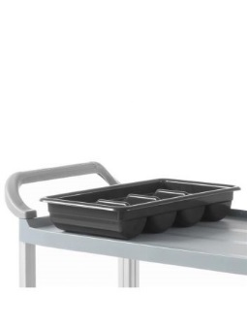 | 0 | 25.00 zł | - zł | - zł | - zł
718050 | Dodatkowe wyposażenie | Kosz pedałowy okrągły 12L | - * - Korpus ze stali nierdzewnej * - Powierzchnia zewnętrzna polerowana * - Wygodne, higieniczne otwieranie * - Pedał z nakładką antypoślizgową * - Innowacyjny mechanizm „click lock” blokujący klapę kosza po otwarciu * - Wewnętrzny elastyczny kosz z polipropylenu wyposażony w podwójną rączkę służącą jako blokada worka na śmieci | Pojemność (l): 12 | 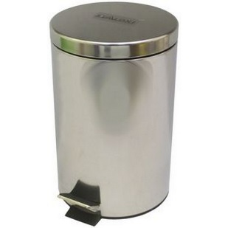 | 0 | 69.00 zł | - zł | - zł | - zł
718048 | Dodatkowe wyposażenie | Warniki do napojów o pojedynczych ściankach 10L | - * Wykonane ze stali nierdzewnej AISI 304 * Nienagrzewające się uchwyty oraz rączka pokrywy z polipropylenu * Pokrywa z bezpiecznym systemem zamykania typu „Twist-Lock” * Niekapiący kran z polipropylenu * Maksymalna wysokość podstawianego pod kran naczynia: 130 mm * Czytelny wskaźnik poziomu wody, wyrażony w litrach * Włącznik/wyłącznik zasilania z silikonową osłoną oraz obrotowe pokrętło do ustawiania żądanej temperatury * Temperatura sterowana za pomocą termostatu w zakresie: od 30 °C do 100°C * Automatyczne przełączanie funkcji grzania i podtrzymywania żądanej temperatury * Lampki kontrolne funkcji grzania i podtrzymywania temperatury * Grzałka umieszczona pod dnem zabezpieczona przed zakamienieniem * Zabezpieczenie przed przegrzaniem z ręcznym resetem * Urządzenia nie są przeznaczone do przygotowywania czekolady * | opis: / Pojemność (l): 10 / wymiary (mm): 310x330x(H)455 / moc (W): 1300 / napięcie (V): 230 | 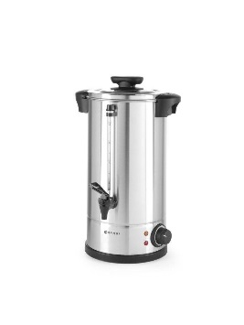 | 0 | 319.00 zł | - zł | - zł | - zł
718049 | Dodatkowe wyposażenie | Warniki do napojów o pojedynczych ściankach 20L | - * Wykonane ze stali nierdzewnej AISI 304 * Nienagrzewające się uchwyty oraz rączka pokrywy z polipropylenu * Pokrywa z bezpiecznym systemem zamykania typu „Twist-Lock” * Niekapiący kran z polipropylenu * Maksymalna wysokość podstawianego pod kran naczynia: 130 mm * Czytelny wskaźnik poziomu wody, wyrażony w litrach * Włącznik/wyłącznik zasilania z silikonową osłoną oraz obrotowe pokrętło do ustawiania żądanej temperatury * Temperatura sterowana za pomocą termostatu w zakresie: od 30 °C do 100°C * Automatyczne przełączanie funkcji grzania i podtrzymywania żądanej temperatury * Lampki kontrolne funkcji grzania i podtrzymywania temperatury * Grzałka umieszczona pod dnem zabezpieczona przed zakamienieniem * Zabezpieczenie przed przegrzaniem z ręcznym resetem * Urządzenia nie są przeznaczone do przygotowywania czekolady * | opis: / Pojemność (l): 20 / wymiary (mm): 400x420x(H)475 / moc (W): 2250 / napięcie (V): 230 | 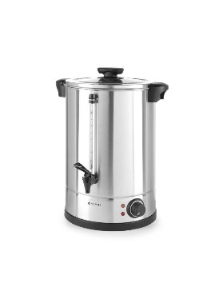 | 0 | 349.00 zł | - zł | - zł | - zł
718051 | Dodatkowe wyposażenie | Regał magazynowy - 5 półkowy | – Idealne dla pizzerii, cukierni, piekarni – Obudowa z wysokiej jakości stali lakierowanej na biało – Dzieża, pokrywa bezpieczeństwa, spirala ze stali nierdzewnej 18/10 – Mikrowyłącznik pokrywy bezpieczeństwa – Cicha praca przekładni olejowej – Wbudowany timer – 4 kółka, w tym 2 z hamulcami * - Chromowany- 5 regulowanych półek- Maksymalne równomierne obciążenie półki - 80 kg- Regulowane nóżki- Do samodzielnego montażu * | wysokość (mm): 1830 | 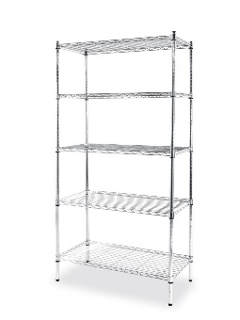 | 0 | 459.00 zł | - zł | - zł | - zł
718052 | Dodatkowe wyposażenie | Pojemnik na papier toaletowy |  |  |  | 0 | 149.00 zł | - zł | - zł | - zł
718053 | Dodatkowe wyposażenie | DOZOWNIK MYDŁA W PŁYNIE |  |  | 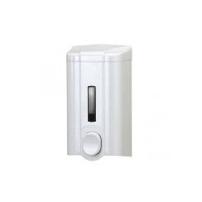 | 0 | 29.00 zł | - zł | - zł | - zł
718054 | Dodatkowe wyposażenie | POJEMNIK NA RĘCZNIK PAP. TYP Z |  |  | 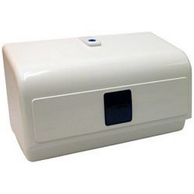 | 0 | 79.00 zł | - zł | - zł | - zł
718055 | Dodatkowe wyposażenie | RĘCZNIK ZZ SKŁADANKA SZARY /200 LISTKÓW/ 1OP |  | OP. 200LISTKÓW / OPAK. ZBIORCZE 20*200LISTKÓW | 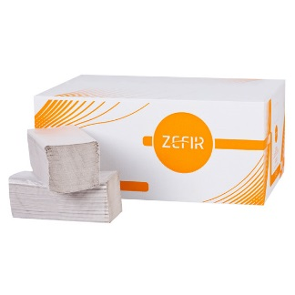 | 0 | 2.90 zł | - zł | - zł | - zł
718056 | Dodatkowe wyposażenie | KPL. 6-RĘCZNIKÓW ZEFIR MAXI |  | OPAK. 6 ROLEK | 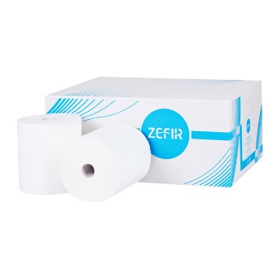 | 0 | 59.00 zł | - zł | - zł | - zł
718057 | Dodatkowe wyposażenie | KPL. 12 ROLEK PAPIERU ZEFIR BIG ROLA |  | OPAK. 12 ROLEK | 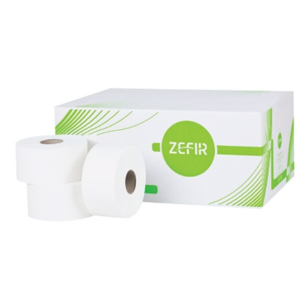 | 0 | 45.00 zł | - zł | - zł | - zł
718058 | Dodatkowe wyposażenie | MYDŁO W PŁYNIE NINA 5L | Charakteryzuje się dobrymi właściwościami myjąco-pielęgnującymi. Dzięki dużej zdolności do nawilżania, gwarantuje poprawianie elastyczności oraz zwiększenie miękkości naskórka. Przeznaczone do użytku w hotelach, szkołach. | 5L | 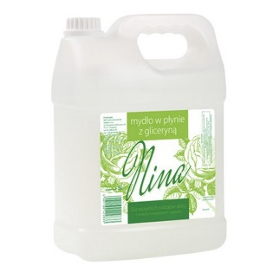 | 0 | 19.00 zł | - zł | - zł | - zł
718059 | Dodatkowe wyposażenie | ŚRODEK DO MYCIA I PIELĘGNACJI PODŁÓG 5L | ProfiBasic F 510 jest produktem do myca i pielęgnacji podłóg elastycznych z tworzyw sztucznych (PCV, linoleum) oraz kamiennych z kamienia naturalnego i sztucznego. Zawiera w sobie rozpuszczalne polimery dzięki czemu myje i pielęgnuje powierzchnie. Posiada przyjemny dość intensywny zapach kwiatowo sosnowy. Nadaje się do mycia ręcznego oraz do maszyn czyszczących. | 5L | 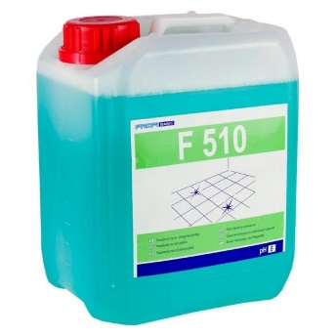 | 0 | 59.00 zł | - zł | - zł | - zł
718060 | Dodatkowe wyposażenie | ŚRODEK DO CZYSZCZENIA SANITARIATÓW 5L | ProfiBasic S 530 profesjonalny kwaśny środek do mycia sanitariatów, bardzo dobrze radzi sobie z zabrudzeniami typowymi dla pomieszczeń sanitarnych (osady urynowe, kamień wodny, osady i resztki mydła). Może być stosowany na powierzchniach odpornych na kwasy tj: umywalki, bidety, pisuary, kafelki, muszle klozetowe. | 5L | 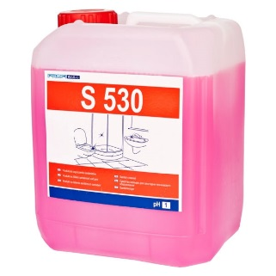 | 0 | 59.00 zł | - zł | - zł | - zł
718061 | Dodatkowe wyposażenie | Wózek 2-półkowy | – Idealne do rozwałkowywania zimnego ciasta do pizzy,makaronu i pierogów – Nie nagrzewają ciasta podczas pracy – Znacznie zmniejsza czas pracy personelu – Wykonana ze stali nierdzewnej – Dwie pary regulowanych wałków do ustawienia grubości ciasta 0-4 mm i nadania mu okrągłego kształtu (dla modelu 226612 – jedna para wałków) – Osobne osłony wałków dla łatwej i bezpiecznej pracy * - Wykonany ze stali nierdzewnej- 2 półki wyłożone od spodu materiałem dźwiękochłonnym- Odległość między półkami 550 mm* - Maksymalne równomierne obciążenie półki - 75 kg* - Wyposażony w 4 skrętne kółka, 2 z hamulcami- Zaokrąglone krawędzie- Do samodzielnego montażu* | opis: blaty 830x510 | 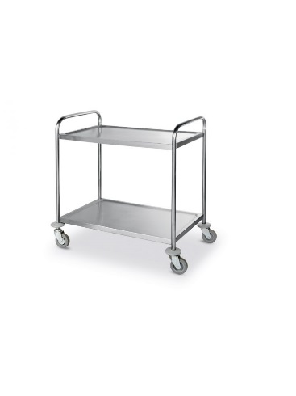 | 0 | 419.00 zł | - zł | - zł | - zł
718062 | Dodatkowe wyposażenie | ZESTAW SPRZĄTAJĄCY 2X17L |  |  | 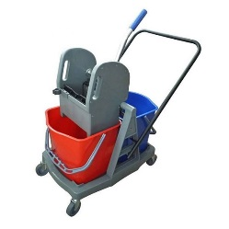 | 0 | 349.00 zł | - zł | - zł | - zł
718063 | Dodatkowe wyposażenie | UCHWYT MOPA PŁASKIEGO 40CM CLIPER |  |  | 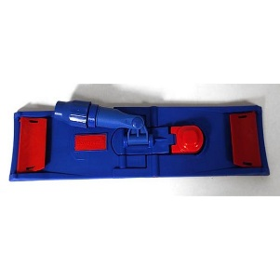 | 0 | 69.00 zł | - zł | - zł | - zł
718064 | Dodatkowe wyposażenie | MOP PŁASKI PĘTELKOWY 40CM DUO |  |  | 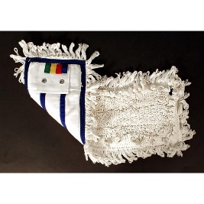 | 0 | 17.00 zł | - zł | - zł | - zł
 |  |  |  |  |  |  | SUMA | - zł | - zł | - zł

